Instructions
 | Printing the Print sheet:
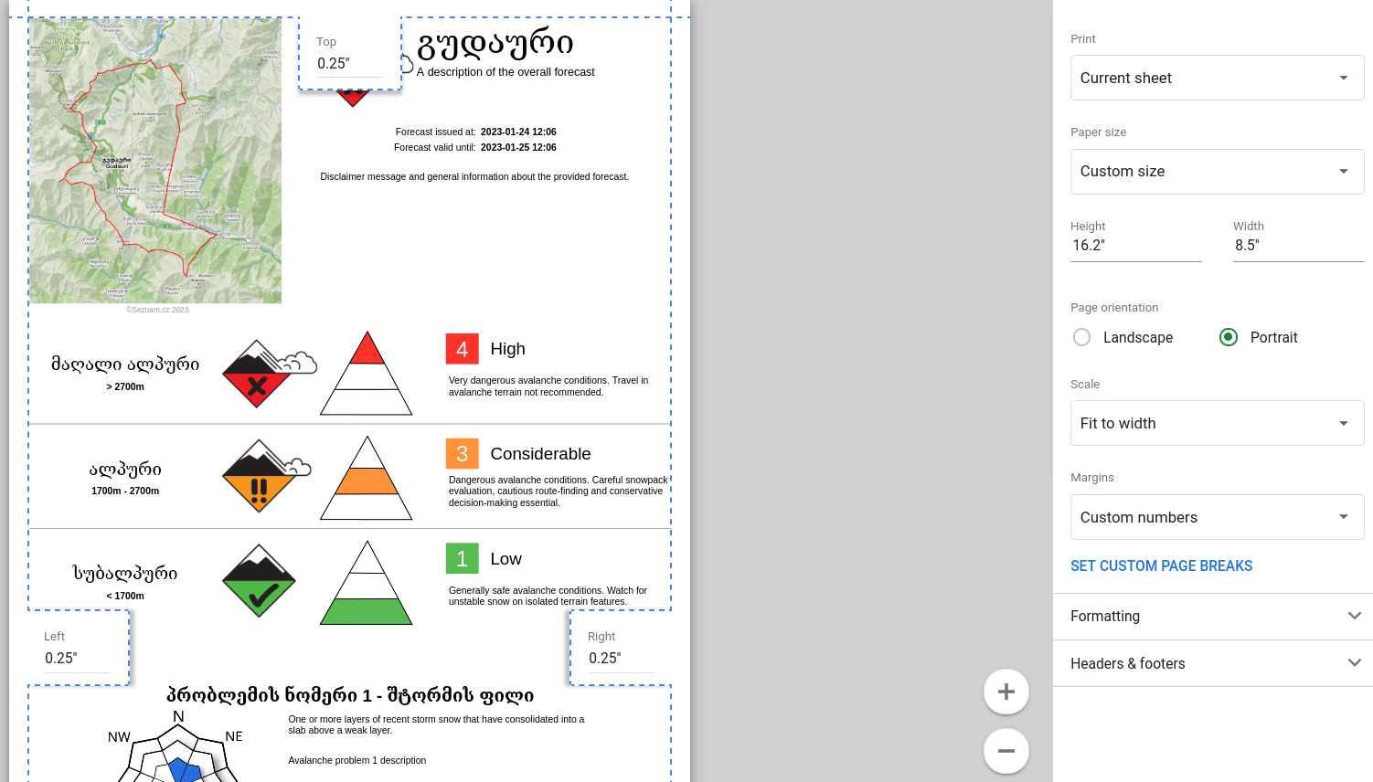

TODO
Make script installable to trigger the AUTH flow https://stackoverflow.com/questions/59453039/how-do-i-keep-google-appscript-triggers-when-a-copy-is-made-of-a-sheet

Terms
Avalanche Problem Types
ID | Localization ID | Name (English) | About Localization ID | Icon
0 | problem-type-loose-dry | #VALUE! | #NAME?
1 | problem-type-loose-wet | #VALUE! | #NAME?
2 | problem-type-storm-slab | #VALUE! | #NAME?
3 | problem-type-wind-slab | #VALUE! | #NAME?
4 | problem-type-wet-slab | #VALUE! | #NAME?
5 | problem-type-persistent-slab | #VALUE! | #NAME?
6 | problem-type-deep-slab | #VALUE! | #NAME?
7 | problem-stype-cornice | #VALUE! | #NAME?
8 | problem-type-glide | #VALUE! | #NAME?

Elevation Zones
ID | Localization ID | Name (English) | About Localization ID | URL Parameter
sub_alpine | elevation-zone-sub-alpine | #VALUE! | #NAME? | sub_alpine
alpine | elevation-zone-alpine | #VALUE! | #NAME? | alpine
high_alpine | elevation-zone-high-alpine | #VALUE! | #NAME? | high_alpine

Languages
ID | Localization ID | Name (English) | About Localization ID | Localization Column Index | Language ID
0 |  | English |  | 3 | en
1 |  | Georgian |  | 5 | ka

Avalanche Size
ID | Localization ID | Name (English) | About Localization ID
1 | avalanche-size-1 | 1 | #NAME?
2 | avalanche-size-2 | 2 | #NAME?
3 | avalanche-size-3 | 3 | #NAME?
4 | avalanche-size-4 | 4 | #NAME?
5 | avalanche-size-5 | 5 | #NAME?

Avalanche Likelihood
ID | Localization ID | Name (English) | About Localization ID
0 | avalanche-likelihood-unlikely | #VALUE! | #NAME?
1 | avalanche-likelihood-possible | #VALUE! | #NAME?
2 | avalanche-likelihood-likely | #VALUE! | #NAME?
3 | avalanche-likelihood-very-likely | #VALUE! | #NAME?

Hazard Trend
ID | Localization ID | Name (English) | About Localization ID
0 | trend-improving | #VALUE! | #NAME?
1 | trend-no-change | #VALUE! | #NAME?
2 | trend-deteriorating | #VALUE! | #NAME?

Slope Aspects
ID | Localization ID | Name (English) | About Localization ID
N | slope-aspect-north | #VALUE!
NE | slope-aspect-north-east | #VALUE!
E | slope-aspect-east | #VALUE!
SE | slope-aspect-south-east | #VALUE!
S | slope-aspect-south | #VALUE!
SW | slope-aspect-south-west | #VALUE!
W | slope-aspect-west | #VALUE!
NW | slope-aspect-north-west | #VALUE!

Forecast Confidence
ID | Localization ID | Name (English) | About Localization ID
0 | confidence-low | Low | #NAME?
1 | confidence-moderate | Moderate | #NAME?
2 | confidence-high | High | #NAME?

Hazard Rating
ID | Localization ID | Name (English) | About Localization ID | Name With Number | URL Parameter | Icon
? | avalanche-hazard-no-rating | No Rating | #NAME? | No Rating | no_rating
1 | avalanche-hazard-low | #VALUE! | #NAME? | #NAME? | low
2 | avalanche-hazard-moderate | #VALUE! | #NAME? | #NAME? | moderate
3 | avalanche-hazard-considerable | #VALUE! | #NAME? | #NAME? | considerable
4 | avalanche-hazard-high | #VALUE! | #NAME? | #NAME? | high
5 | avalanche-hazard-extreme | #VALUE! | #NAME? | #NAME? | extreme

Forecast Area
ID | Localization ID | Name (English) | About Localization ID | Elevation Zones | Elevation Zone Boundaries | Map
0 | forecast-area-gudauri | #VALUE! |  | high_alpine, alpine, sub_alpine | 2600m, 2000m | 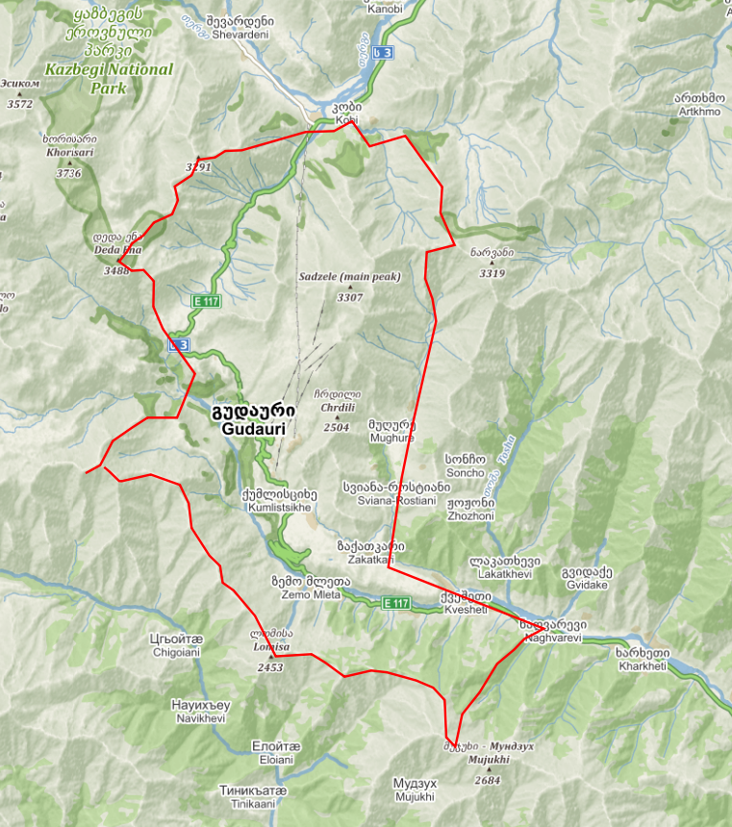

Time Of Day
ID | Localization ID | Name (English) | About Localization ID
0 | time-of-day-all-day | #VALUE!
1 | time-of-day-morning | #VALUE!
2 | time-of-day-afternoon | #VALUE!

Server Settings
Server URL | https://georgia-avalanche-report.fly.dev
Image Seed | 1
Github URL | https://github.com/kellpossible/avalanche-report

Sensitivity/Stability
ID | Localization ID | Name (English) | About Localization ID
0 | sensitivity-unreactive | #VALUE! | #NAME?
1 | sensitivity-stubborn | #VALUE! | #NAME?
2 | sensitivity-reactive | #VALUE! | #NAME?
3 | sensitivity-touchy | #VALUE! | #NAME?

Spatial Distribution
ID | Localization ID | Name (English) | About Localization ID
0 | distribution-isolated | #VALUE! | #NAME?
1 | distribution-specific | #VALUE! | #NAME?
2 | distribution-widespread | #VALUE! | #NAME?

Months of the Year
ID | Localization ID | Name (English) | Short Localization ID | Short Name (English)
1 | month-january | #VALUE! | #NAME? | #VALUE!
2 | month-february | #VALUE! | #NAME? | #VALUE!
3 | month-march | #VALUE! | #NAME? | #VALUE!
4 | month-april | #VALUE! | #NAME? | #VALUE!
5 | month-may | #VALUE! | #NAME? | #VALUE!
6 | month-june | #VALUE! | #NAME? | #VALUE!
7 | month-july | #VALUE! | #NAME? | #VALUE!
8 | month-august | #VALUE! | #NAME? | #VALUE!
9 | month-september | #VALUE! | #NAME? | #VALUE!
10 | month-october | #VALUE! | #NAME? | #VALUE!
11 | month-november | #VALUE! | #NAME? | #VALUE!
12 | month-december | #VALUE! | #NAME? | #VALUE!

Forecaster Publish
ID | Localization ID | Name (English)
0 | forecaster-publish-none | None
1 | forecaster-publish-both | #VALUE!
2 | forecaster-publish-only-name | #VALUE!
3 | forecaster-publish-only-organization | #VALUE!

